Sheet1
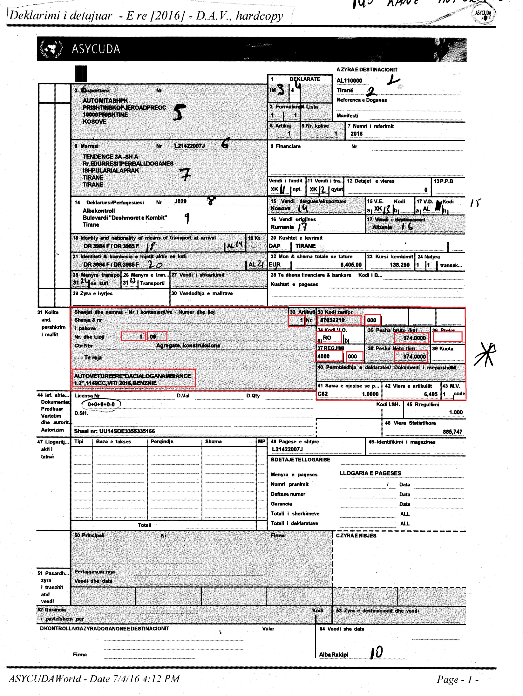

 |  |  |  |  |  |  |  |  |  |  |  |  |  |  |  | Modifikim kerkohet vetem per pikat nga 31 deri ne 43. Pikat qe kane nevoje qe te behen me excel
 |  |  |  |  |  |  |  |  |  |  |  |  |  |  |  | 31 |  | Nr dhe lloji keto do te behen te dyja ne 2 kolona excel. Nr lidhet me piken 6 (Nr I kolive) nese eshte nje praktike nr ketu ke 31 eshte I barabarte me nr tek pika 6 . Ne rastet qe ka shume praktika do te hapen shume faqe Psh. Kur kemi 6 praktika do te hapen 6 faqe. shuma e te gjitha numrave tek pika 31 duhet te jete e barabarte me nr tek pika 6. Psh. nese tek pika 6 nr eshte i barabarte me 14, dhe ky dokument ka tre praktika duhet qe ne praktiken e pare kemi te kemi psh nr 4, ne praktiken e dyte te kemi nr 8 dhe ne praktiken e trete kemi nr 2 atehere shumatorja e ketyre praktikave te jete e detyrueshme e barabarte me nr tek pika 6 qe ne shembullin tone eshte 14
 |  |  |  |  |  |  |  |  |  |  |  |  |  |  |  | 31 |  | tek 31 lloji varet nga lloji I ambalazhit qe po zhdoganohet por te vihet default 21
 |  |  |  |  |  |  |  |  |  |  |  |  |  |  |  | 31 |  | tek 31 poshte fare tek pershkrimi duhet vetem nje kolone e cila do te kete te shkruar text qe pershkruan mallin qe po zdhoganohet.
 |  |  |  |  |  |  |  |  |  |  |  |  |  |  |  | 32 |  | kjo pike tregon nr se sa praktika ka ky rast. Ne rastin e meparshem qe morem shembull qe kishte 6 praktika kjo pike do te filloje me numrin 1 dhe do te inkrementohet deri tek numri 6. ku per cdo numer nga 1 deri tek 6 do te plotesohen te gjitha fushat me te dhena
 |  |  |  |  |  |  |  |  |  |  |  |  |  |  |  | 33 |  | kjo pike do te kete 2 kolona excel ne te paren do te jete kodi doganor qe ka 8 shifra. Ndersa ne kolonen e dyte qe ka 3 shifra te behet qe default te dale 000
 |  |  |  |  |  |  |  |  |  |  |  |  |  |  |  | 34 |  | do 2 kolona te cilat te mbajene vendin e origjines nga eshte nisur malli ketu plotesohet vetem pika a ndersa pika b rri gjithmone bosh. Kjo pike lidhet me piken 16. nese ky zhdoganim vjen vetem nga nje shtet del e barabarte me piken 16 nese ky zhdoganim ka me teper se disa shtete pika 16 konvertohet ne shume. kete gje e ben vete sistemi nuk ka nevoje te modifikohet gje. ketu mjafton te shenohet vendi i origjines. ne rastet qe kemi shume shtete si vende origjine ne nje praktike do te jete vetem njeri shtet keshtu qe nuk ka problem.
 |  |  |  |  |  |  |  |  |  |  |  |  |  |  |  | 35 |  | duhet nje kolone e cila te permbaje peshen bruto te mallit qe po shdoganohet.
 |  |  |  |  |  |  |  |  |  |  |  |  |  |  |  | 36 |  | do nje kolone e cila mban menyren sesi do te behet zhdoganimi. Ketu mund te kemi zhdoganime preferenciale ne varesi te kontratave qe ka shteti shqipetar me shtetet e tjera. kjo fushe lidhet me piken 34 a vendin e origjines Psh per te 37 vendet e bashkimit europian kjo pike duhet te dale MSABE , per turqine kjo pike duhet te dale MTLTR, per kosoven kjo pike duhet te dale MTLXK, per serbine kjo pike duhet te dale MTLXS, per bosnjen kjo pike duhet te dale MTLBA, per malin e zi kjo pike duhet te dale MTLME dhe per maqedonine kjo pike duhet te dale MTLMK per shtetet e tjera duhet te dale default bosh
 |  |  |  |  |  |  |  |  |  |  |  |  |  |  |  | 37 |  | Kjo pike do te kete 2 kolona ne excel. Ku te dyja kolonat duhet qe te dalin default njera 4000 ndersa tjera 000
 |  |  |  |  |  |  |  |  |  |  |  |  |  |  |  | 38 |  | kjo pike do te kete nje kolone ne excel e cila do te permbaje peshen neto te mallit qe po zhdoganohet.
 |  |  |  |  |  |  |  |  |  |  |  |  |  |  |  |  |  | dhe nga 39 deri tek 43 duhet qe te dalin automatikisht default bosh.

31 - 1 | 31 - 2 | 31 - 3 | 32 | 33 - 1 | 33 - 2 | 34 - 1 | 34 - 2 | 35 | 36 | 37 - 1 | 37 - 2 | 38 | 39 | 40 | 41 | 42 | 43
Nr I kolive | default 21 | Pershkrimi | Nr praktikes | Kodi tarifor | default 000 | vendi origjines | default bosh | pesha bruto | duhet te dale automatikisht ne baze te vendit te origjines | Default 4000 | default 000 | pesha neto | default bosh | default bosh | default bosh | default bosh | default bosh

